Лист1
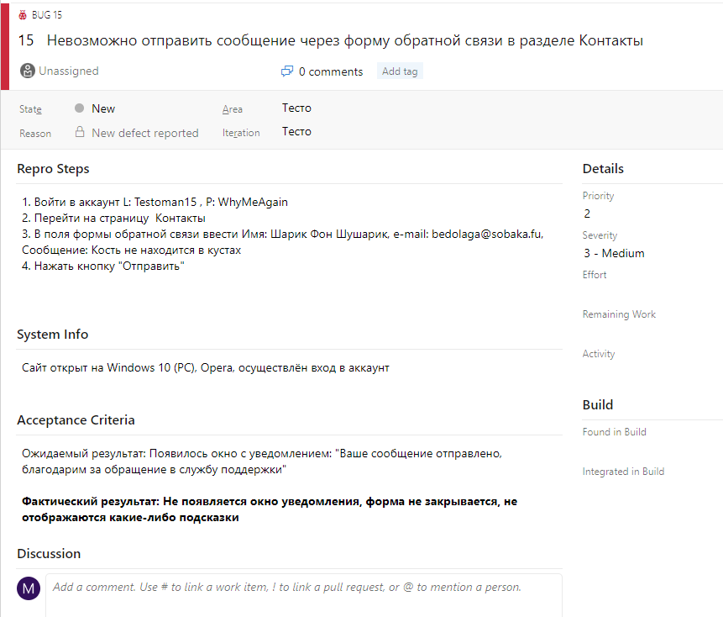
Задание: Улучшите баг-репорт
Дано:
У вас есть форма обратной связи на сайте, на странице Контакты. Форма состоит из полей: Имя, Email, Сообщение. Под полями есть кнопка "Отправить сообщение".
Вы заполнили все поля и нажали на кнопку "Отправить сообщение", но ничего не произошло.
Ваш коллега составил следующий баг-репорт:
Заголовок: Вылезает ошибка, когда я пытаюсь отправить сообщение.
Предусловия: Сайт открыт.
Шаги:
1. Ввести имя и адрес
2. Написать сообщение
3. Отправить сообщение
4. Фактический результат: Ничего не происходит.
Что не так с этим баг-репортом? Как бы вы его улучшили? Исправьте ошибки коллеги.

Ответы
Исходя из описания бага, я считаю что он требует доработки по следующим причинам:
1. Заголовок не даёт иноформации где именно, в каком разделе сайта найден баг. Стиль заголовка на мой взляд содержит лишние слова и звучит простовато, как разговорная речь. Лучше заголовок писать кратко, но ёмко и конкретно.
2. Предусловия тоже не дают никакой полезной информации. Нужно написать подробнее: на какой платформе, в каком браузере (желательно версия), авторизован ли пользовователь.
3. Шаги не позволяют быстро воспроизвести баг. Нужно добавить какие именно данные вбивались в соответсвующие поля.
4. Фактический результат не даёт информации о состоянии. Нажалась ли кнопка, появились ли всплывающие сообщения или подсказки?
5. Отсутсвует описание ожидаемого результата. Нужно добавить положительный исход такой операци, согласно требованиям.
6. Нет информации о критичности бага и его приоритете.
Предлагаю посмотреть исправленную версию этого бага.

Bug_1 | Приоритет: 3 | Критичность: 4
Заголовок
Невозможно отправить сообщение через форму обратной связи в разделе Контакты
Предусловия
Сайт открыт на Windows 10, Opera, осуществлён вход в аккаунт
Шаги воспроизведения
1. Войти в аккаунт L: Testoman15 , P: WhyMeAgain
2. Перейти на страницу Контакты
3. В поля формы обратной связи ввести Имя: Шарик Фон Шушарик, e-mail: bedolaga@sobaka.fu, Сообщение: Кость не находится в кустах
4. Нажать кнопку "Отправить"
Ожидаемый результат
Появилось окно с уведомленеи "Ваше письмо отправлено, благодарим за обращение"
Фактический результат
Не появляется окно уведомления, форма не закрывается, не отображаются какие-либо подсказки

Примерно так это может выглядить в Redmine

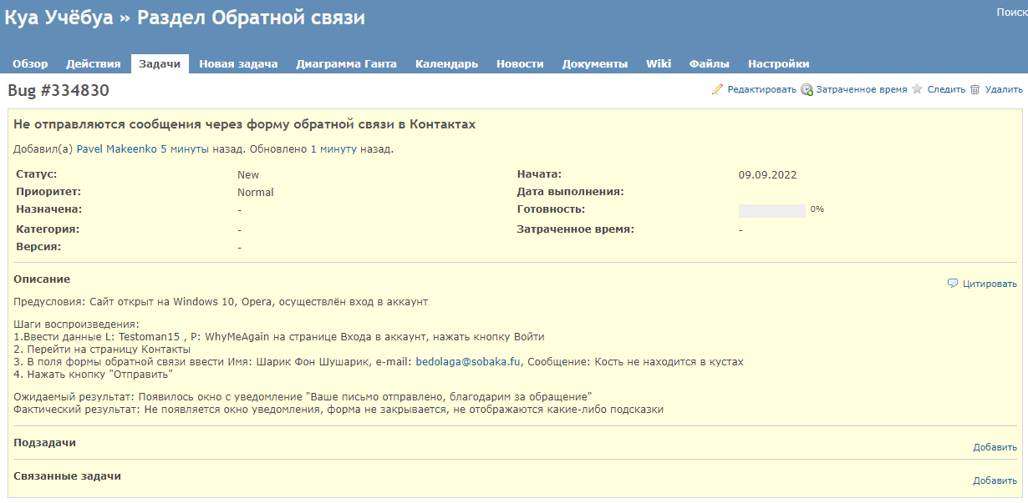

И в Azure Devops

